Solicitud gráfica
 | Área: | Matemáticas |  |  | Fecha:
 | Grado: | 6
 | Título del tema: | Representación gráfica de información estadística |  |  | ¿Cuaderno de estudio o recurso? | Recurso
 | Editor: | ANDRES GOMEZ |  |  | Motor del recurso | F13

 | Código guión o recurso: | MA_07_14_REC100 | ← Para determinar este código, visite la hoja de Ayuda
 |  |  |  |  | ESPECIFICACIÓN DE ARCHIVOS A ENTREGAR
Núm. | Archivo Shutterstock o ruta en web | Imagen para: | Tipo | Ubicación de la imagen en el recurso F13 | Nombre imagen SMALL | Tamaño imagen SMALL | Nombre imagen ZOOM | Tamaño imagen ZOOM | Descripción | Observaciones
Programa favorito
 | Frecuencia
Un show mas | 8
Cake boss | 9
Ciencia de lo absurdo | 12
El extraño mundo de Gumball | 7
IMG01 | ver descripcion | Recurso F13 | Ilustración | Simple | MA_07_14_REC100_IMG01n.jpg | 240 x 375 px | MA_07_14_REC100_IMG01a.jpg | 800 x 460 px
IMG02 | ver descripcion | Recurso F13 | Fotografía | Simple | MA_07_14_REC100_IMG02n.jpg | 240 x 375 px | MA_07_14_REC100_IMG02a.jpg | 800 x 460 px | 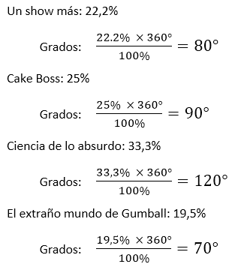
IMG03 | ver descripcion | Recurso F13 | Ilustración | Simple | MA_07_14_REC100_IMG03n.jpg | 240 x 375 px | MA_07_14_REC100_IMG03a.jpg | 800 x 460 px | 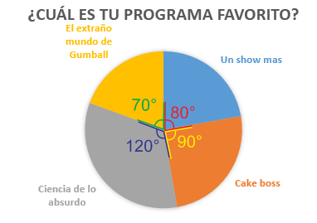
IMG04 | ver descripcion | Recurso F13 | Ilustración | Simple | MA_07_14_REC100_IMG04n.jpg | 240 x 375 px | MA_07_14_REC100_IMG04a.jpg | 800 x 460 px | 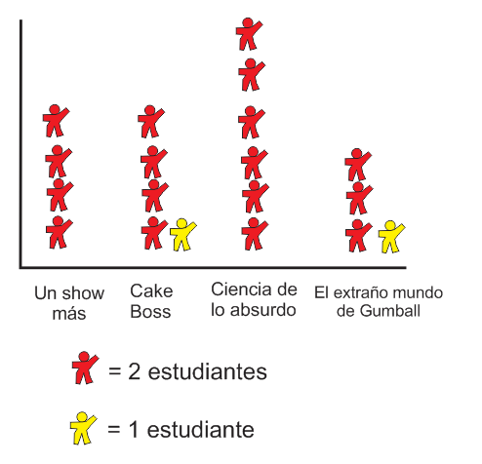

#VALUE! | ver descripcion | Recurso F13 |  |  | #VALUE! | #VALUE! | #N/A | #N/A
#VALUE! | ver descripcion | Recurso F13 |  |  | #VALUE! | #VALUE! | #N/A | #N/A
#VALUE! | ver descripcion | Recurso F13 |  |  | #VALUE! | #VALUE! | #N/A | #N/A
#VALUE! | ver descripcion | Recurso F13 |  |  | #VALUE! | #VALUE! | #N/A | #N/A

